Facteurs correctifs
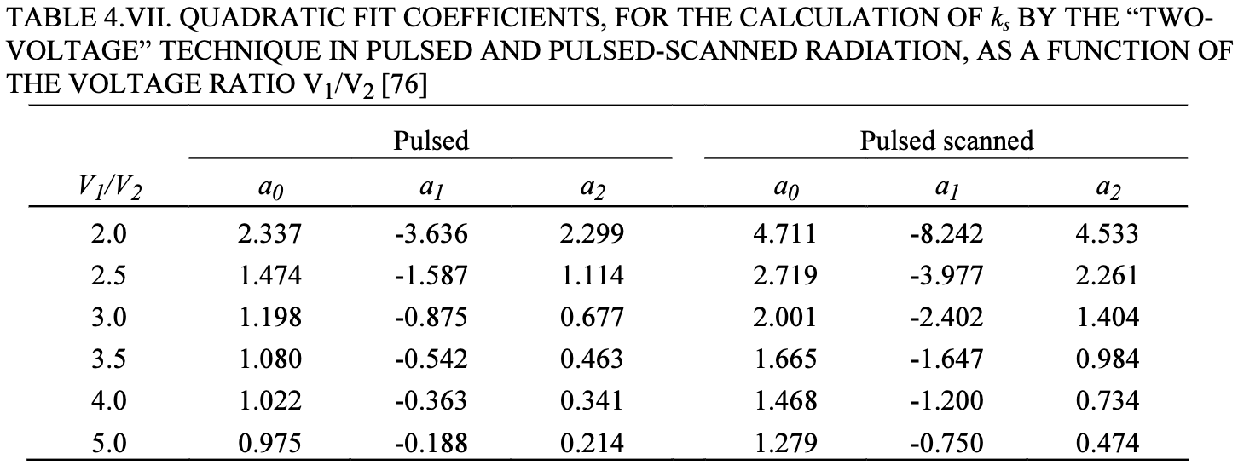
T mes (°C) |  |  | P0 (hPa) | 1013.25 |  |  | Pré irradiation + zéro électromètre à chaque changement de tension CI
P mes (hPa) |  |  | T0 (°C) | 20
kTP | #DIV/0!

Mesure Farmer

 | X6 |  |  |  | X23
Tension (V) | 400 | 100 | -400 | -100 | 400 | 100 | -400 | -100
Charge 1 (nC)
Charge 2 (nC)
Charge 3 (nC)
Charge moyenne (nC)
krec | #DIV/0! |  |  |  | #DIV/0!
kpol 400 V | #DIV/0! |  |  |  | #DIV/0!
kpol 100 V | #DIV/0! |  |  |  | #DIV/0!

Mesure Pinpoint
 |  |  |  |  |  |  |  |  | V1/V2 | a0 | a1 | a2
 | X6 |  |  |  | X23 |  |  |  | 4 | 1.022 | -0.363 | 0.341
Tension (V) | 400 | 100 | -400 | -100 | 400 | 100 | -400 | -100
Charge 1 (nC)
Charge 2 (nC)
Charge 3 (nC)
Charge moyenne (nC)
krec | #DIV/0! |  |  |  | #DIV/0!
kpol 400 V | #DIV/0! |  |  |  | #DIV/0!
kpol 100 V | #DIV/0! |  |  |  | #DIV/0!

